Sheet1
新しいプロジェクト Eｍｐｔｙ＋Mvc

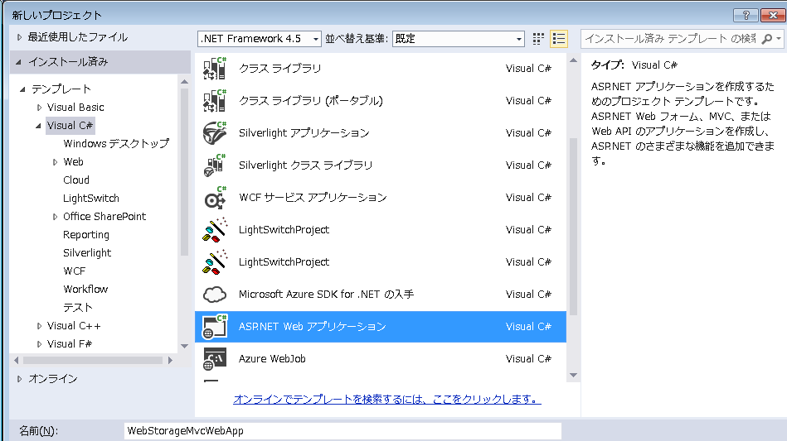

コントローラー、ビュー追加

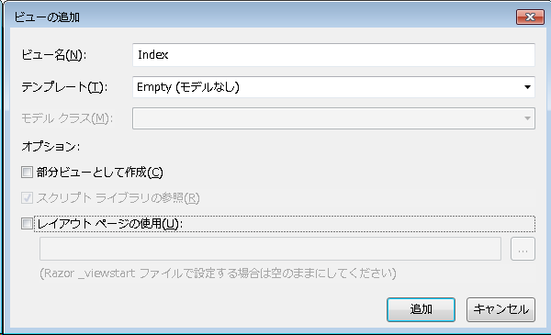

ソース追加

結果検証

 | 初期画面

 | 新規ウィンドウ

win2

win1

 | win1の中にCommentに内容を入力しながら、
 |  | win1の二つstorageテキスト内容も変わります
 |  | win2の中にlocal storage内容もう変わります

 | win2の中にCommentに内容を入力しながら、
 |  | win2の二つstorageテキスト内容も変わります
 |  | win1の中にlocal storage内容もう変わります

 | win1、win2両方を閉じてから、新しいwin3を開く
 |  | Local Storageの内容が残っています

 | 削除ボタン押下、画面リロード（F5）

 | win3両方を閉じてから、新しいwin4を開く
 |  | Local Storageの内容が削除されたこと

